Fig3
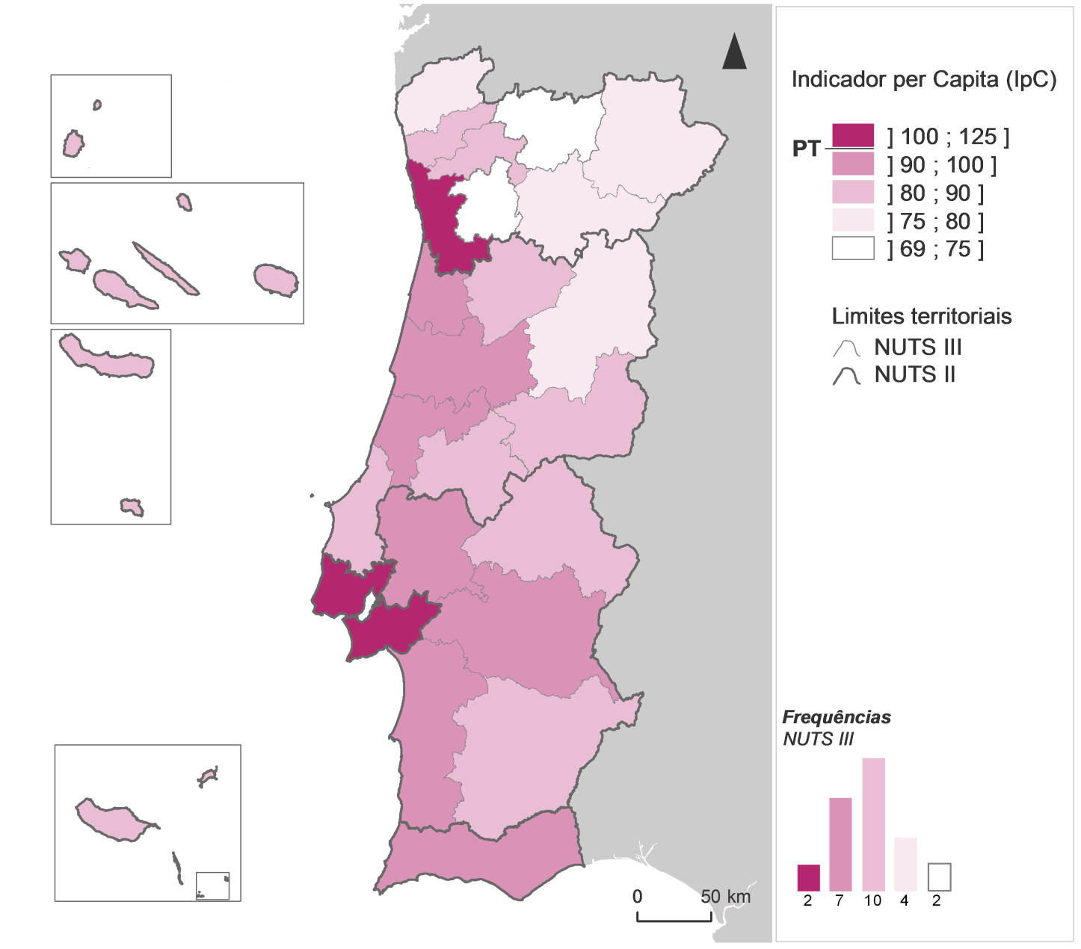
Indicador per Capita por NUTS III, 2017

Fig4
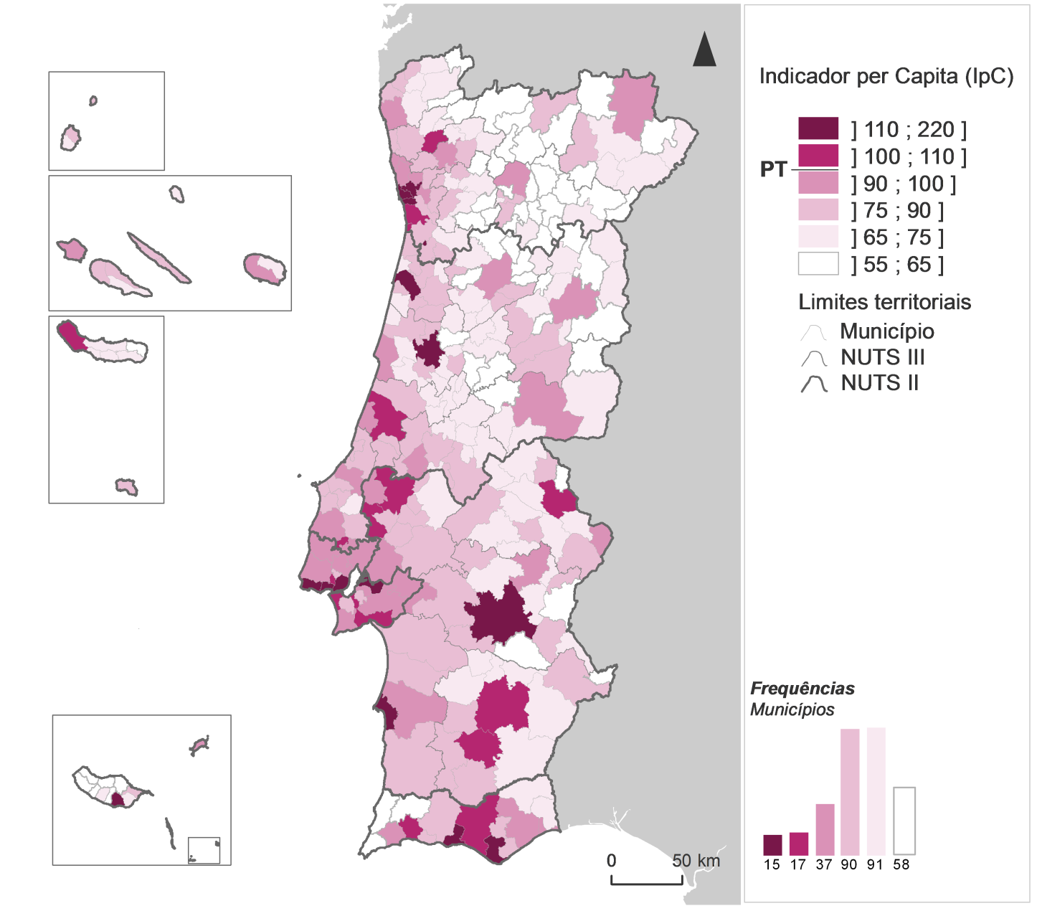
Indicador per Capita por município, 2017

Fig5
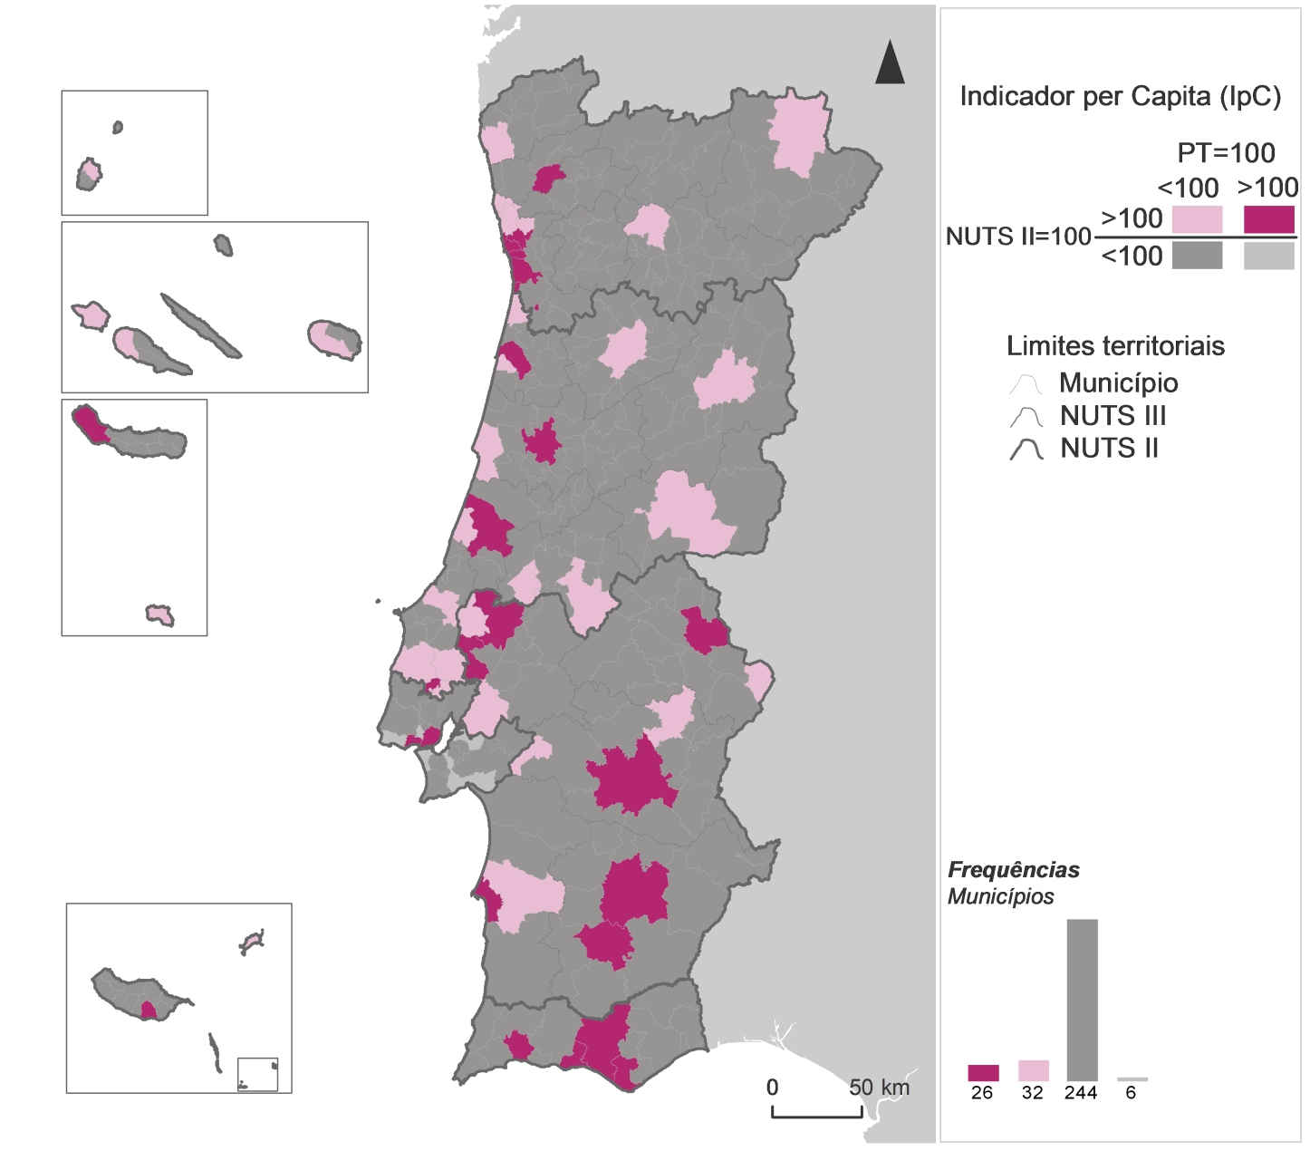
Indicador per Capita por município contextualizado nas regiões NUTS II, 2017

Fig6
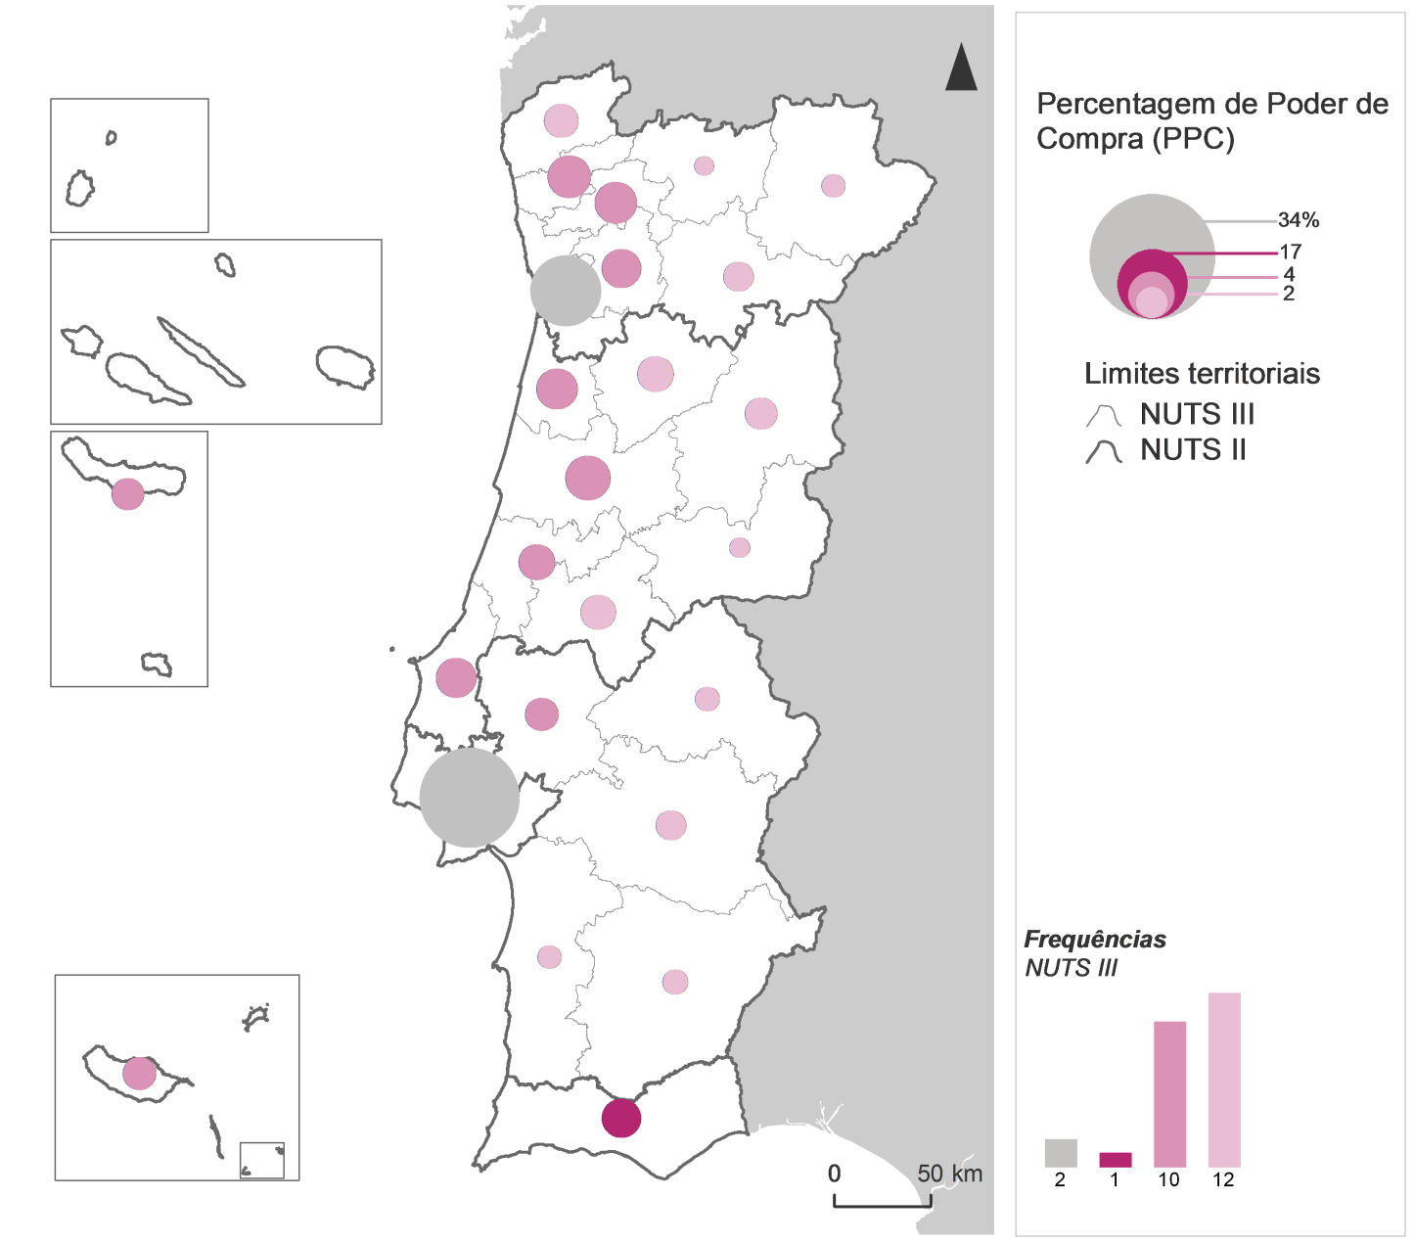
Percentagem de Poder de Compra por NUTS III, 2017

Fig7
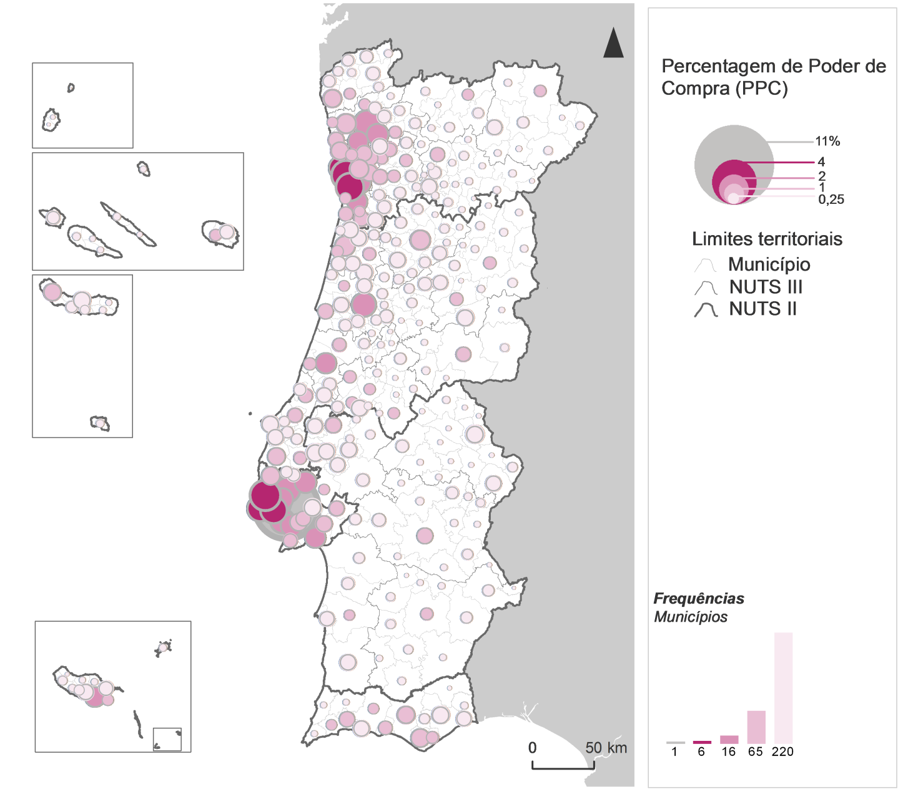
Percentagem de Poder de Compra por município, 2017

Fig8
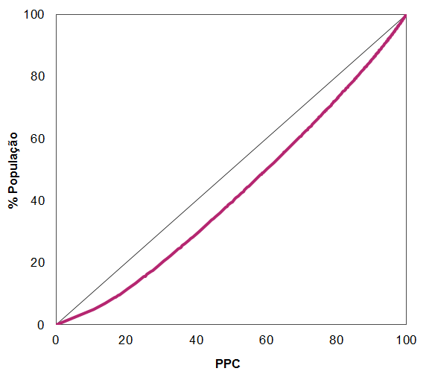
Concentração da Percentagem de Poder de Compra pela população residente nos municípios, 2017

Fig9
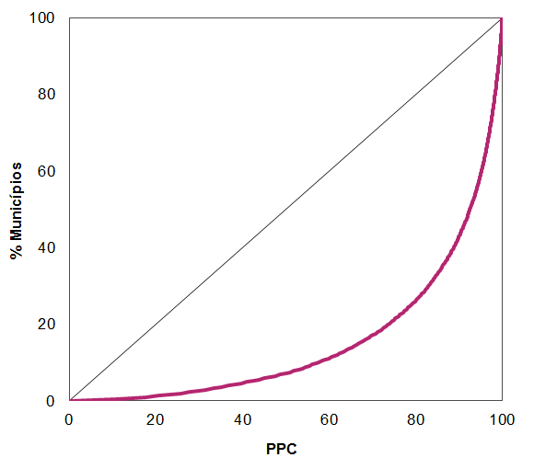
Concentração da Percentagem de Poder de Compra pelos municípios, 2017

Fig10
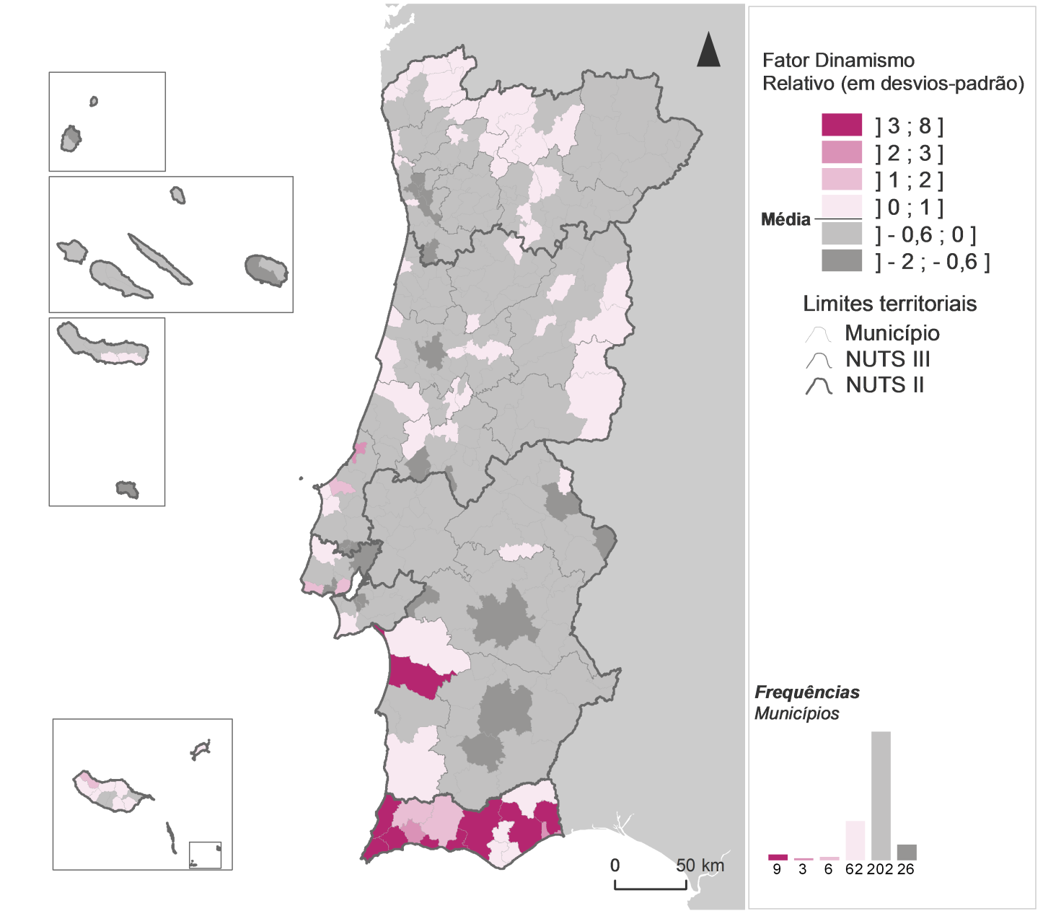
Fator Dinamismo Relativo por município, 2017

Fig11
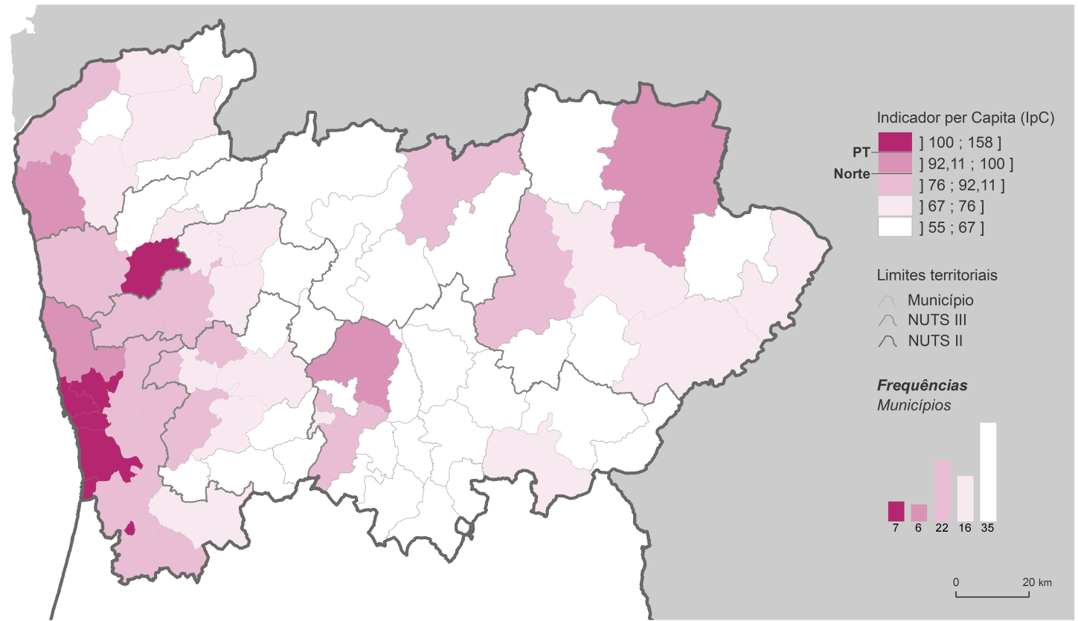
Indicador per Capita por município, na região Norte, 2017

Fig12
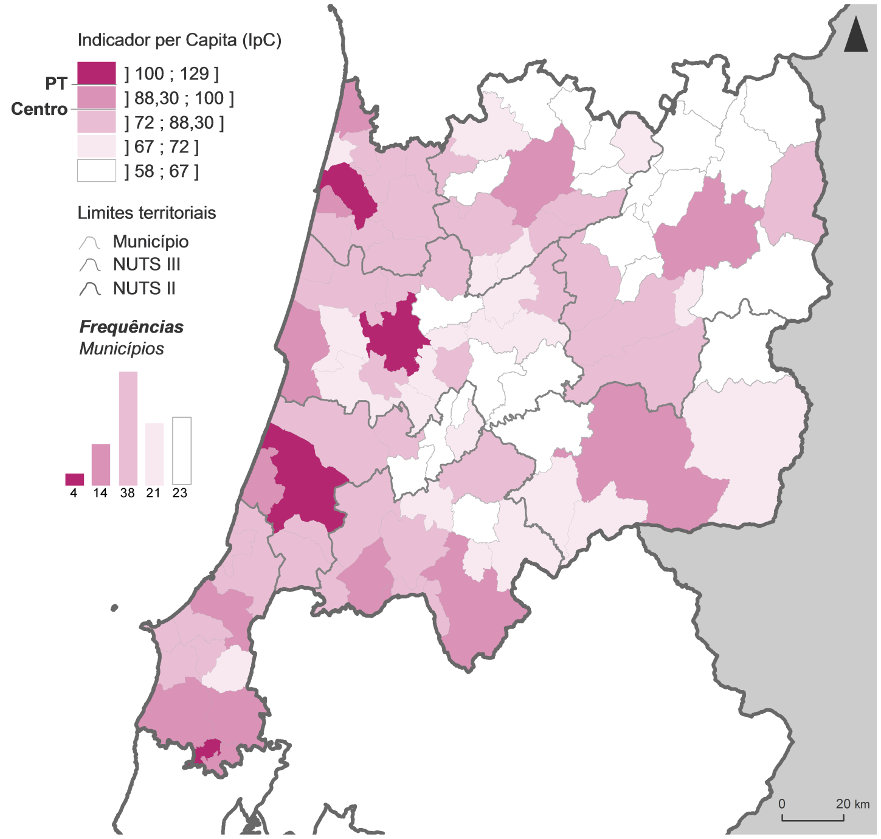
Indicador per Capita por município, na região Centro, 2017

Fig13
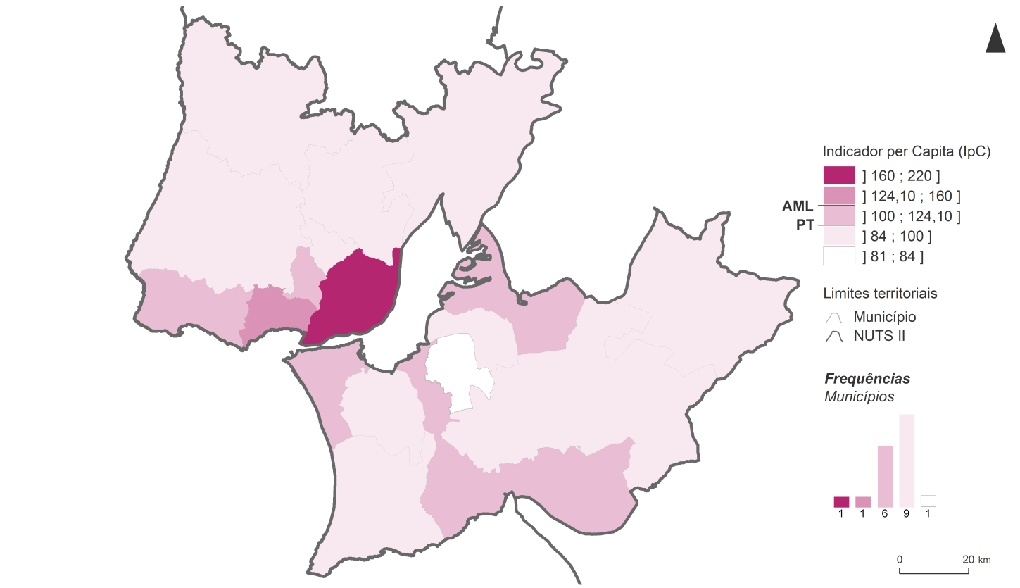
Indicador per Capita por município, na Área Metropolitana de Lisboa, 2017

Fig14
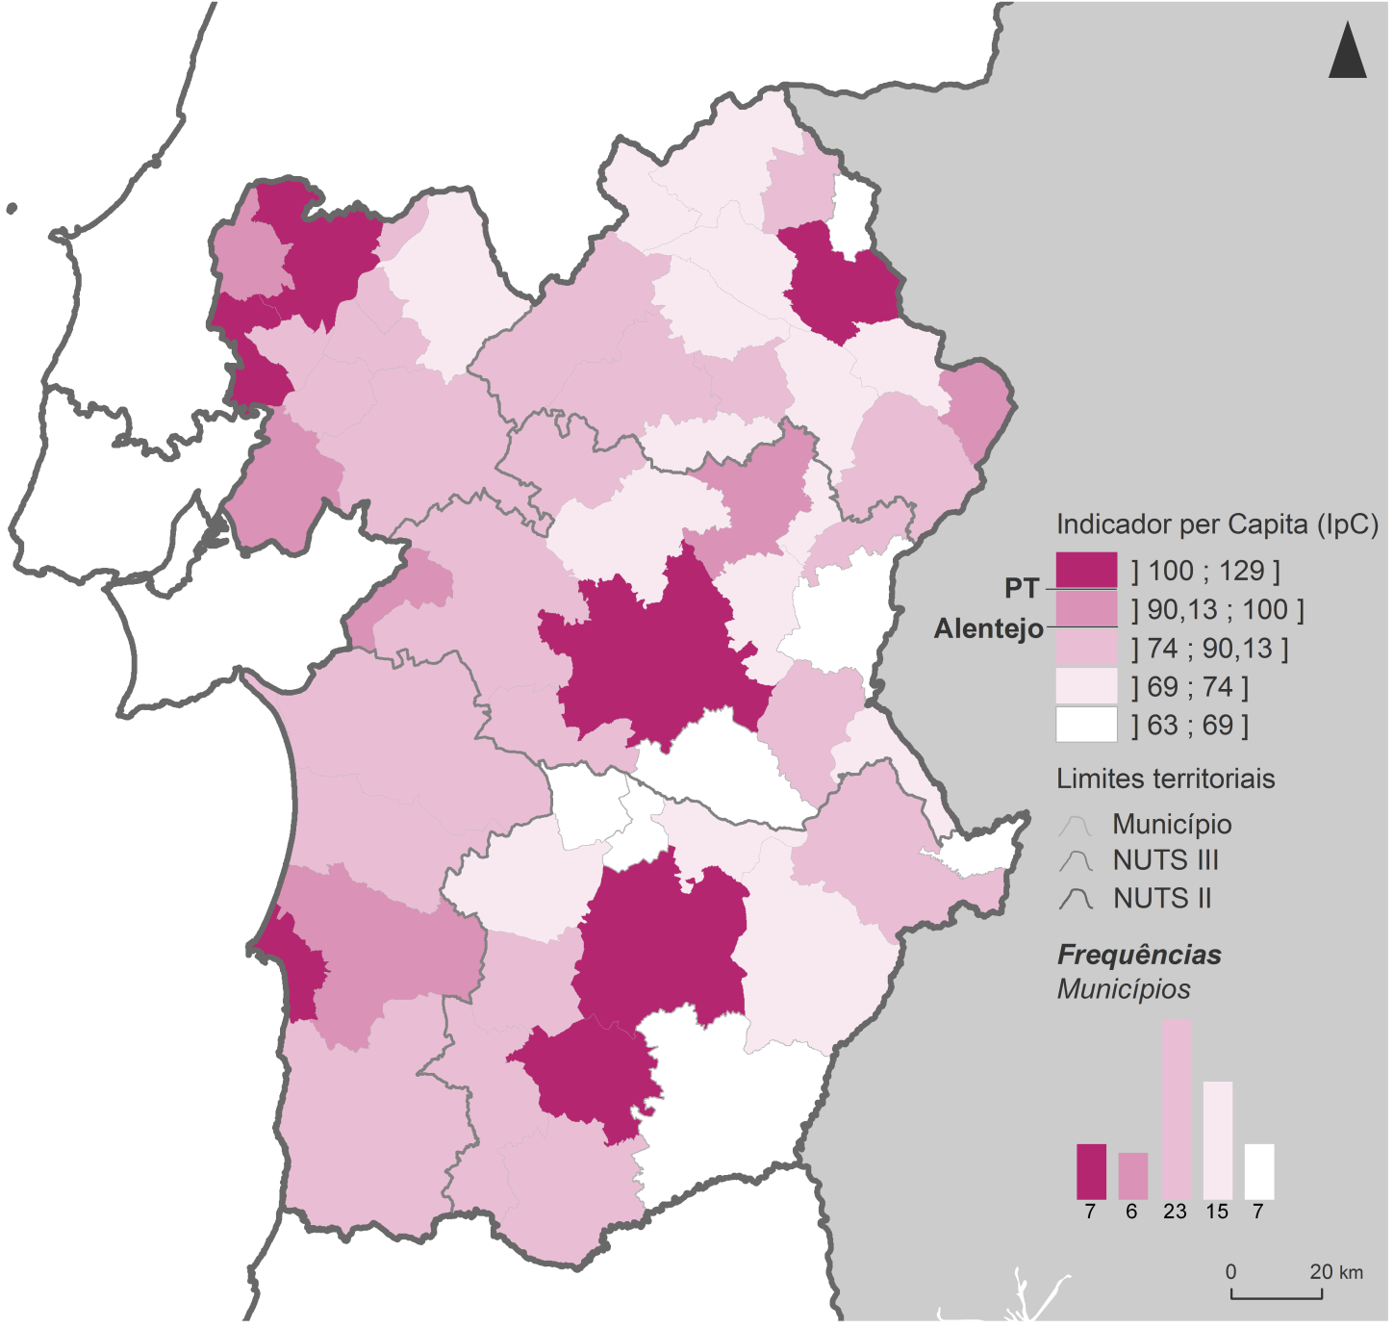
Indicador per Capita por município, na região Alentejo, 2017

Fig15
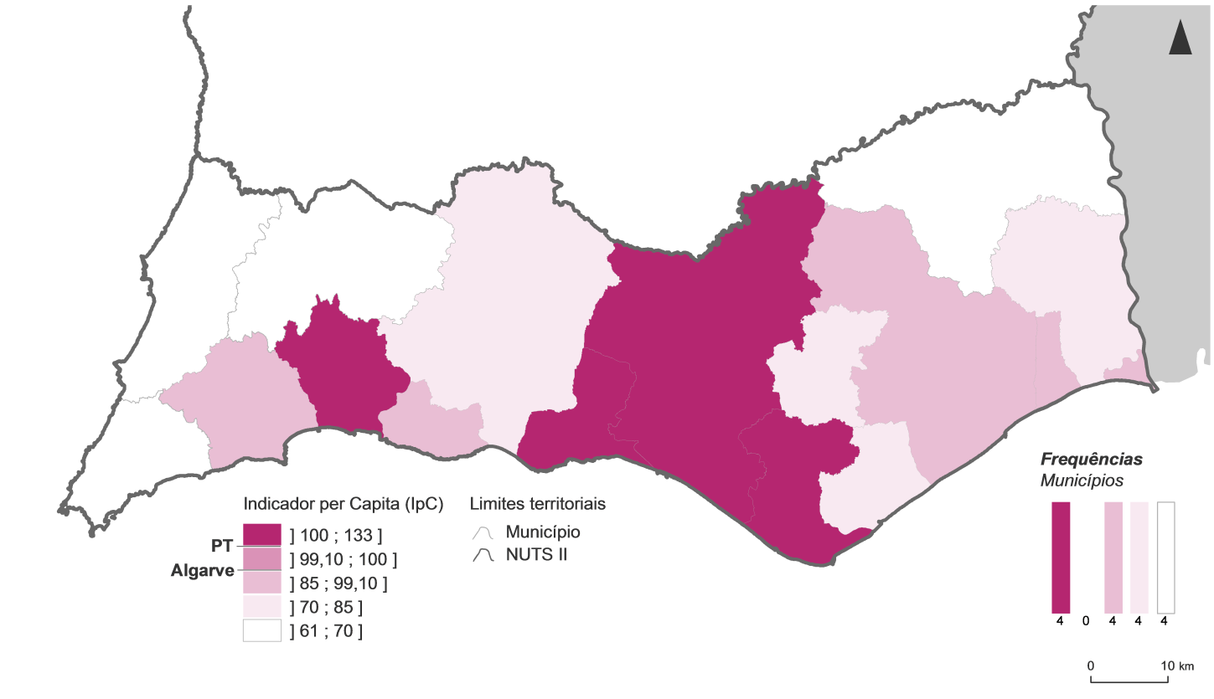
Indicador per Capita por município, na região Algarve, 2017

Fig16
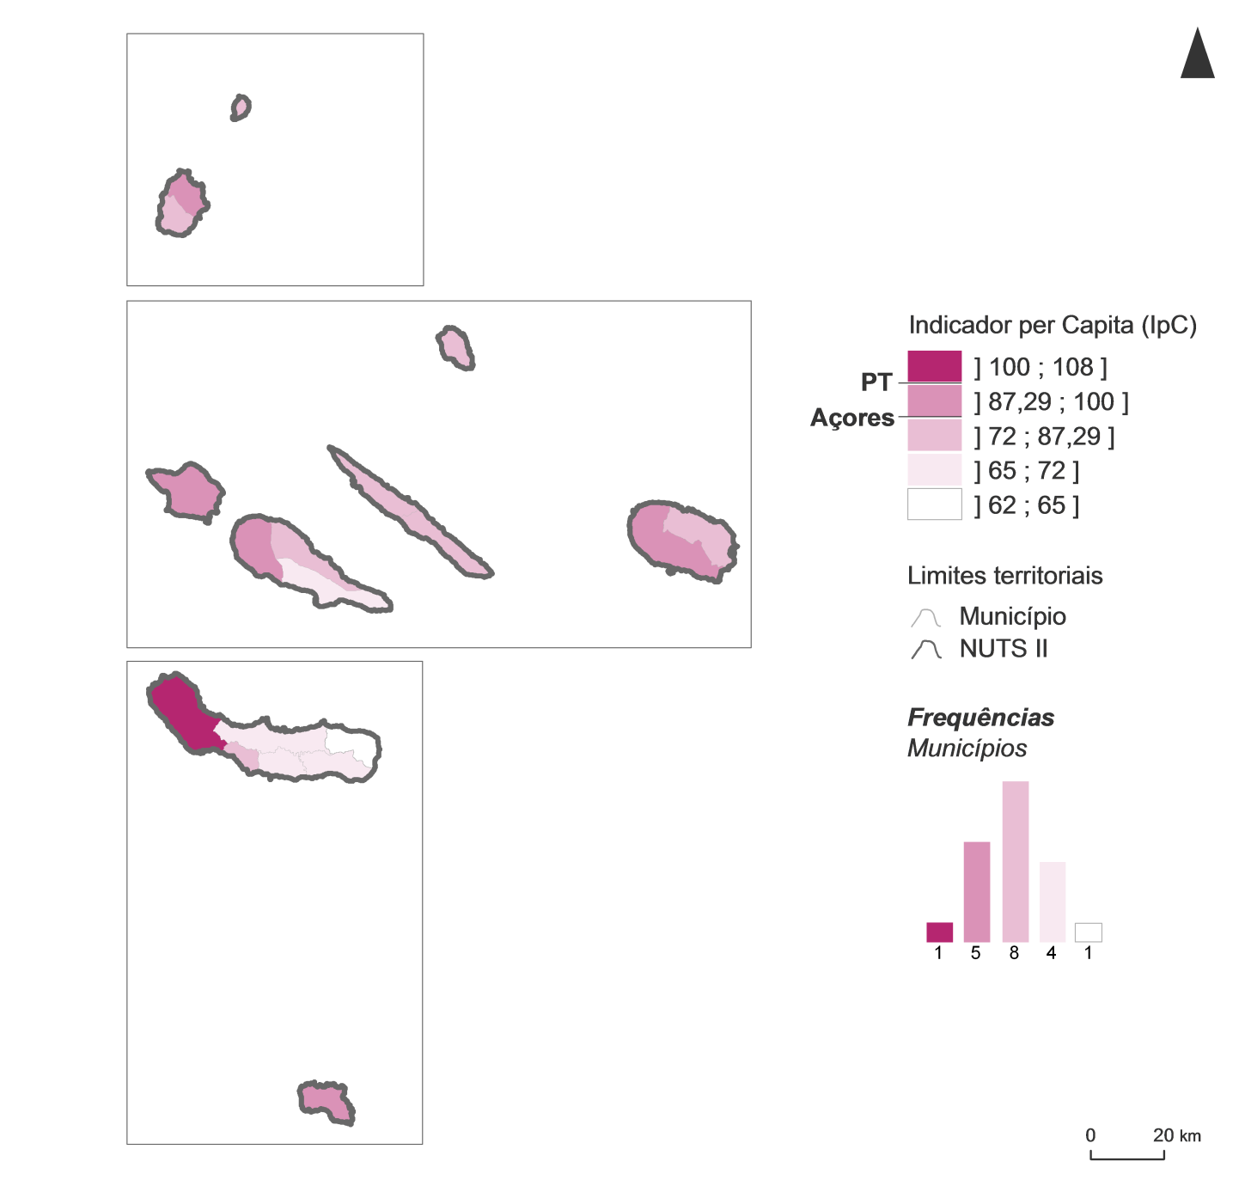
Indicador per Capita por município, na Região Autónoma dos Açores, 2017

Fig17
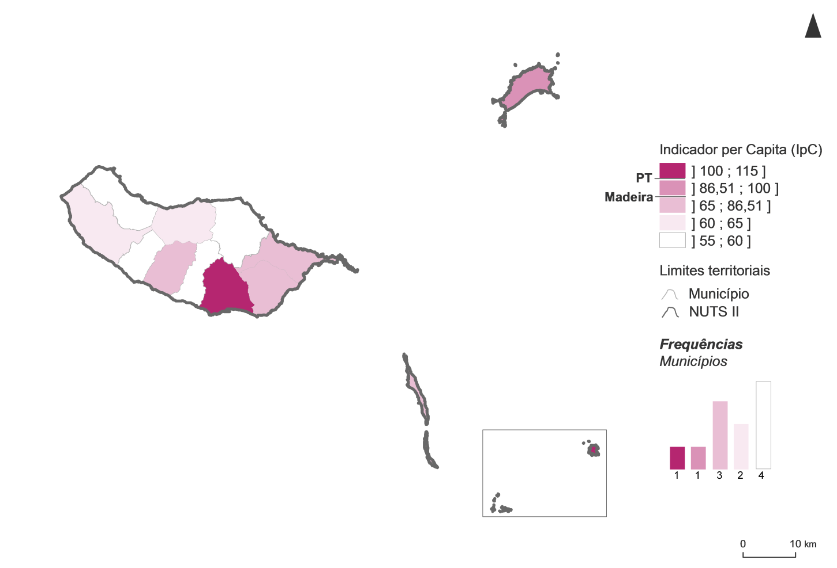
Indicador per Capita por município, na Região Autónoma da Madeira, 2017

